CP_Evi_Proyecto_Gest.Usuarios
Evento | Nombre Idetificador | Revisar | Evidencia 1 | Evidencia 2 | Evidencia 3
1 | CP_AUT_RegistarUsuario001 | Ver Datos | 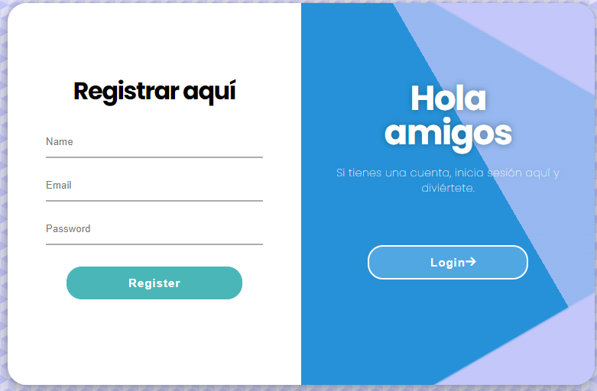 | 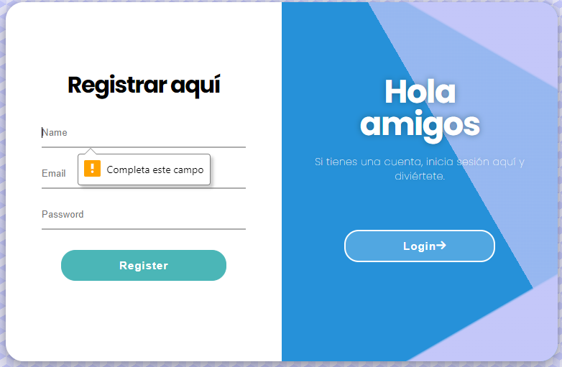
2 | CP_AUT_RegistarUsuario002 | Ver Datos | 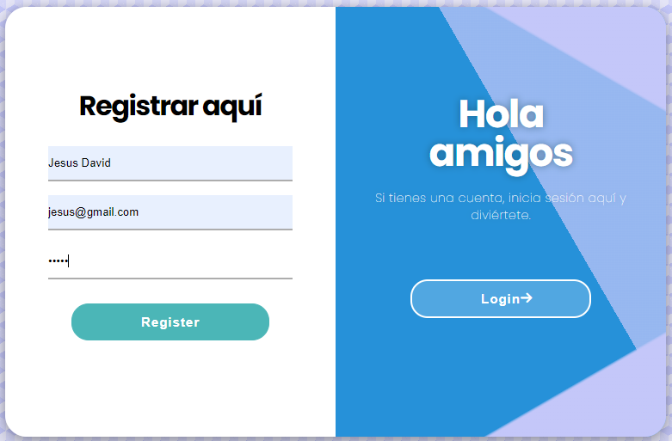 | 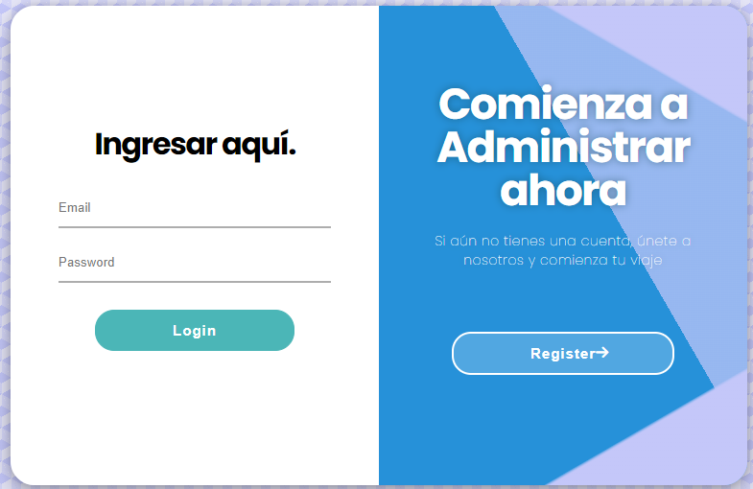
 | CP_AUT_RegistarUsuario003 | Ver Datos | 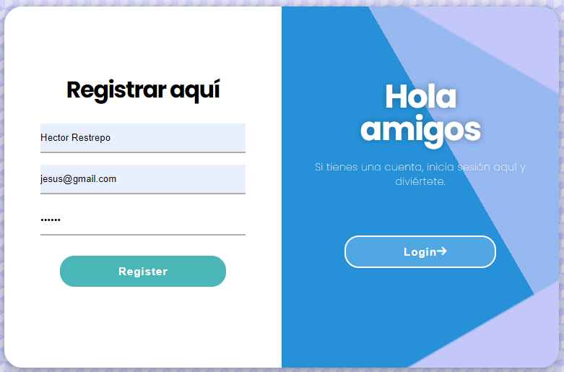 | 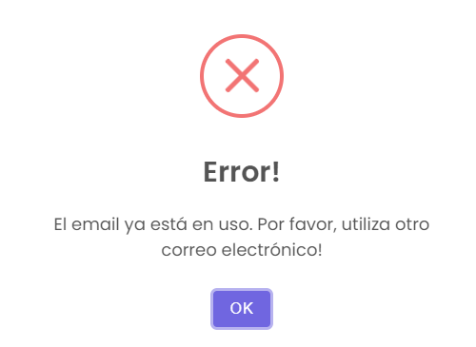
 | CP_AUT_RegistarUsuario004 | Ver Datos | 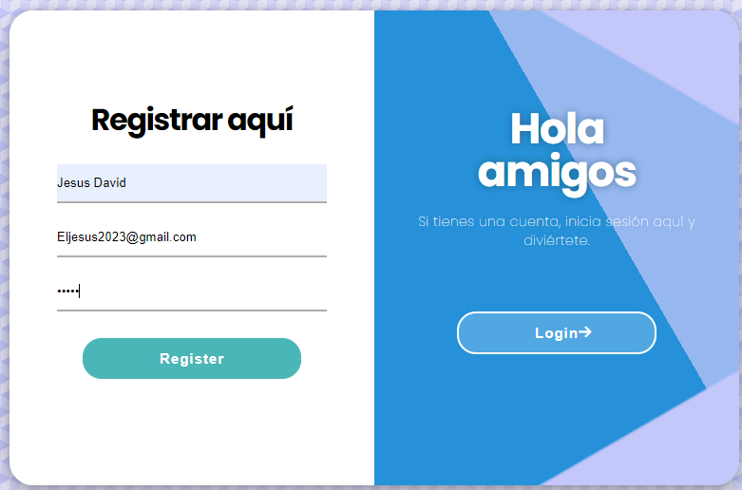
 | CP_AUT_RegistarUsuario005 | Ver Datos | 